Накладная-№3
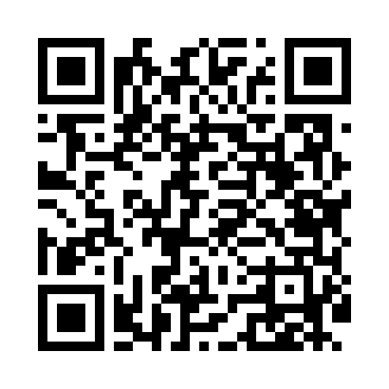
Номер товарно-транспортной накладной: |  |  | Торговый представитель: Kamol aka
Поставщик: Toshkent falcon fly 2 |  |  | Телефон торгового представителя: +998979626299
Дата отгрузки: 16.11.2025 |  |  | Контрагент: Dona zakass
Дата консигнации: |  |  | Адрес:
Доставщик: |  |  | Телефон:
Телефон доставщика:
Время заказа: 16.11.2025 08:55:12
№ | Штрих-код | Название товаров (работ,услуг) | Количество | Количество в кейсе | Цена | Сумма
 |  |  | 20 |  |  | 46
1 | 6937202506112 | Пластмассовая разделочная доска SY2107, 30×20 см, GB-29-11 | 10 | 10 шт. | 1.40 | 14
2 | 6996202407096 | Шторы (занавески) для ванных комнат из пластм ассы 180*180 sm XP-3-1 | 5 | 5 шт. | 3.20 | 16
3 | None | Шторы (занавески) для ванных комнат из пластм ассы 180*180 sm XP-3-3 | 5 | 5 шт. | 3.20 | 16
Итого: 46$|->UZS: 575,000.00

